Foglio1
DATI DI PROGETTO
Ta | 15 | °C | temperatura ingresso compressore
pa | 1.01 | BAR | pressione aspirazione compressore
Tc | 30 | °C | temperatura uscita compressore
pc | 7 | BAR | pressione uscita compressore

Area | Tipo | Consumo | p. Lavoro | Q.tà
 |  | Nl/min | bar
Officina | Trapano | 1000 | 7 | 2
 | Smerigliatrice | 1200 | 7 | 2
 | Avvitatore | 1100 | 7 | 2
Magazzino | Paranco | 1800 | 7 | 1

Fattore contemporaneità utilizzo macchine |  |  | 80 | %

Calcolo dei consumi aria libera (alla pa)

Area | Nodo | Q.tà | Consumo | Cons. tot | Cons. tot
 | Macchina |  | Nl/min | Nl/min | m3/s
Officina | 2 - Trapano | 2 | 1000 | 2000 | 0.0333
 | 3 - Smerigliatrice | 2 | 1200 | 2400 | 0.0400
 | 4 - Avvitatore | 2 | 1100 | 2200 | 0.0367
Magazzino | 5 - Paranco | 1 | 1800 | 1800 | 0.0300
 |  |  |  | Qa TOT. | 0.140
 |  |  |  | Qa 80% | 0.112

NB: la Qa 80% è la portata da usare per la scelta del compressore!

Portata in uscita dal compressore (FAD )
La portata in uscita al compressore va calcolata con Qa 80%
Qc = FAD = | 0.0170 | m3/s | = Qa (pa/pc) (Tc/Ta) NB: temperature in K
Questa portata va usata per dimensionare l'eventuale serbatoio di accumulo dell'aria compressa

Rete di distribuzione aria compressa a 7 bar con tubi in acciaio
Le portate in evidenza sono quella alla pc.

0.00524
0.011
0.0157

0.0052 = 0.0367/7
0.02 m3/s

0.043

0.0043= 0.03/7

Fissiamo una velocità massima dell'aria nei rami primari e secondari (in genere compresa fra 6-10 m/s).
v aria MAX. | 10 | m/s

Per il dimensionamento dei tubi usiamo la Qa tot.
Costruiamo la tabella sommando in ogni tratto le portate di aria degli attuatori serviti.

Tratti | Lunghezza (m) | Nodi | Macchine | Portata m3/s | d tubi | d commerc. | v effettiva
 |  |  |  | alla pc | (mm) | mm | m/s
0-1 | 20 |  |  | 0.0200 | 50 | 54 | 8.74
1-2 | 15 | 2 | 2 trapani | 0.0157 | 45 | 54 | 6.86
2-3 | 15 | 3 | 2 smerigliat. | 0.0110 | 37 | 42 | 7.91
3-4 | 15 | 4 | 2 avvitatori | 0.00524 | 26 | 28 | 8.51
1-5 | 25 | 5 | 1 paranco | 0.0043 | 23 | 28 | 6.96
La portata nei vari tratti di tubi si trova alla pc (va divisa la portata alla pa!)
Il tubo commerciale in genere si sceglie più grande in modo da non superare la v max fissata inizialmente!

Perdite di carico per attrito
Devono essere calcolate le proprietà dell'aria nelle condizioni di utilizzo negli utilizzatori
Tc | 30 | °C
pc | 7 | bar
r | 8.05 | kg/m3
m dinamica | 1.80E-05 | Kg/m s
n cinematica | 2.24E-06 | m2/s
scabrezza tubo | 1.500E-04 | m | 150 micron

Tratti | Lunghezza (m) | d comm. | v effettiva | Re | f | Yc | Dpc
 |  | mm | m/s | v d / n |  | m | Pa
0-1 | 20 | 54 | 8.74 | 211088 | 0.026 | 38.1 | 3010
1-2 | 15 | 54 | 6.86 | 165855 | 0.027 | 17.8 | 1404
2-3 | 15 | 42 | 7.91 | 148623 | 0.028 | 32.4 | 2562
3-4 | 15 | 28 | 8.51 | 106621 | 0.032 | 63.5 | 5012
1-5 | 25 | 28 | 6.96 | 87235 | 0.032 | 71.3 | 5628
NB: si passa dalla perdita in metri ai Pa moltiplicando per il peso specifico del fluido (rg)

Il tratto più sfavorito, cioè quello che ha le perdite maggiori è 0-4
Yc max | 152 | m
Dpc max | 11,988 | Pa | 0.12 | BAR

NB: le perdite massime per attrito nell'impianto NON sono la somma di tutte le perdite ma solo quelle del
ramo più sfavorito (quello più lungo).
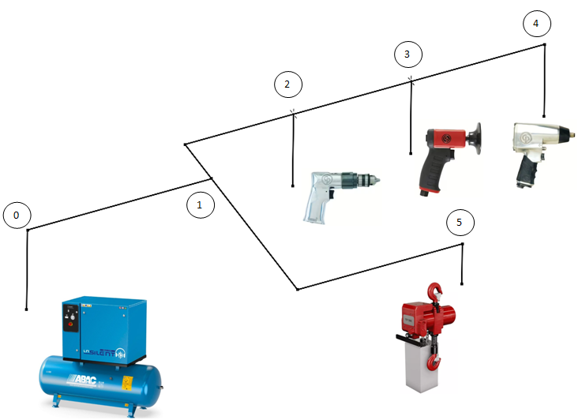
Perdite di carico localizzate
Riprotiemo in una tab. tutti i coeff. K di perdita localizzata presenti nel circito

Tipologia |  | k
curve a 90 (<28mm) |  | 1
curve a 90 (28-54mm) |  | 0.5
diramaz. T doppia |  | 3
diramaz. T semplice |  | 1
valvole a sfera (<28mm) |  | 0.2
valvole a sfera (28-54mm) |  | 0.1

Sommiamo i coefficienti di perdita nei vari tratti

Tratti | d comm. | v effettiva | K tot | Y L
 | mm | m/s |  | m
0-1 | 54 | 8.74 | 3.5 | 13.6
1-2 | 54 | 6.86 | 2 | 4.8
2-3 | 42 | 7.91 | 1 | 3.2
3-4 | 28 | 8.51 | 1 | 3.7
1-5 | 28 | 6.96 | 2 | 4.9

Il tratto più sfavorito, cioè quello che ha le perdite maggiori è 0-4
YL max | 25 | m
DpL max | 1,998 | Pa | 0.02 | BAR

Perdita di carico TOTALE

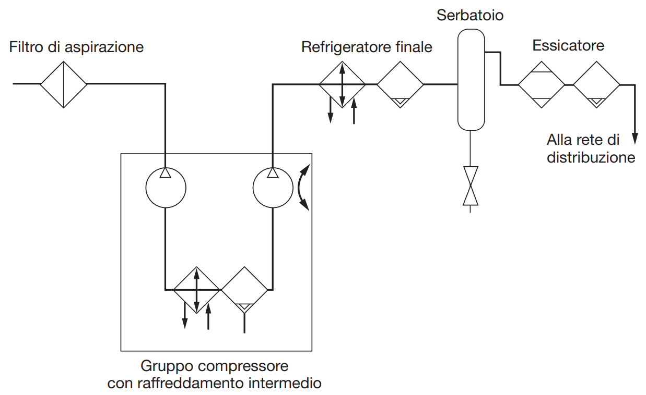
Alla perdita di carico fino all’utenza critica si aggiungono le perdite nella sala compressore
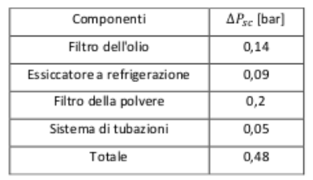

Perdita di pressione complessiva:
Dp tot max | 0.62 | BAR

Scelta compressore
I dati per la scelta del compressore sono quindi:
pressione pc | 7.62 | BAR
portata aria lib. | 0.1120 | m3/s | 403.2 | m3/h

Per la portata in genere si introduce un coefficiente di sicurezza:
k sicurezza | 1.25 | funzionamento intermittente del compressore, fughe d'aria ecc.
portata sicur. | 0.140 | m3/s | 504 | m3/h

Con queste richieste si può usare un compressore alternativo.
La capacità del serbatoio di accumulo vale quindi:
C= Qc/60 | 1.10 | m3 | NB: la portata è quella alla pressione pc!

Costi di esercizio

Considerando un rendimento tipico del compressre h |  |  |  | 0.6
La potenza del compressore Pot. vale |  |  | 47,624 | w | 47.6 | Kw

Costo energia elettrica C el. |  | 0.25 | €/Kwh
Numero giornate lavorative all'anno |  | 300 | gg
Numero ore lavorative |  | 8 | ore

Costo energia compressore anno |  | 28,574 | €

